상품제안서
유니콘 USB C to C타입 65W 초고속 충전 데이터 케이블 | 상품코드: S29892

 |  |  |  |  |  |  | 02-713-8555 | www.synergygift.co.kr
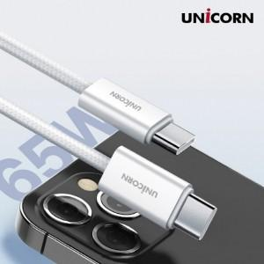

【상세/제작정보】

【인쇄/포장옵션】 | 라벨스티커 / 포장지포장

【공급단가】 | 수량 | 100~ | 300~ | 500~ | 1,000~ | 3,000~
*VAT별도 | 단가 | 3,060원 | 2,950원 | 2,840원 | 2,720원 | 2,650원

【상품 URL】 | https://www.synergygift.co.kr:443/src/goods_detail.php?gdno=29892

